A1 - Meias
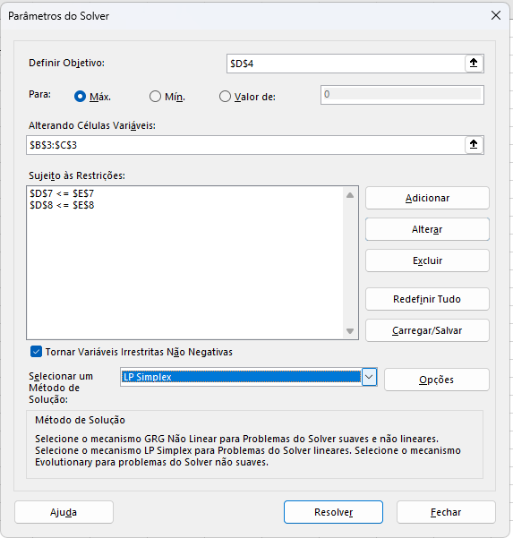
Vendedor de meias
 | A | B |  |  | Seguir passo a passo do slide: Etapas na implementação do problema em uma planilha
Quantidade: | 3 | 9 | Função objetivo: |  | Dados > Solver
Lucro: | 6.00 | 8.00 | 90

Restrições: |  |  | Usado | Disponível
Algodão | 2 | 2 | 24 | 24
Lã | 4 | 8 | 84 | 84

Representação do problema:
Max: 6,00.A + 8,00.B
Sujeito a: 2.A + 2.B <= 24
4.A + 8.B <= 84

